상품제안서
수첩형 점착메모지 하드형 (HS-90-95) | 상품코드: S22272

 |  |  |  |  |  |  | 02-713-8555 | www.synergygift.co.kr
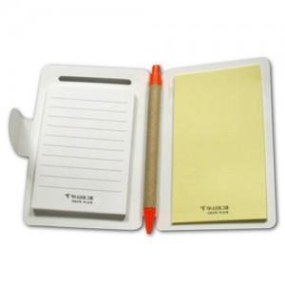

【상세/제작정보】 | <p style="text-align: center; " align="center">좌-50매고정, 우-20매/30매/50매 선택가능</p>

【인쇄/포장옵션】 | 표지컬러 내지먹1도 / 포장불가능

【공급단가】 | 수량 | 1,000~ | 2,000~ | 3,000~ | 5,000~ | 10,000~
*VAT별도 | 좌-50,우-20매 | 1,300원 | 1,180원 | 1,150원 | 1,130원 | 1,100원
 | 좌-50,우-30매 | 1,380원 | 1,250원 | 1,210원 | 1,190원 | 1,160원
 | 좌-50,우-50매 | 1,560원 | 1,410원 | 1,380원 | 1,350원 | 1,320원

【상품 URL】 | https://www.synergygift.co.kr:443/src/goods_detail.php?gdno=22272

